08_Equipamentos
08 · Catálogo de monitores e terminais
Figura esquemática do formato físico de cada terminal (proporção de tela, teclas, encoder), versões conhecidas e como cada um troca arquivos. Desenhos próprios — não são fotos nem logotipos dos fabricantes.

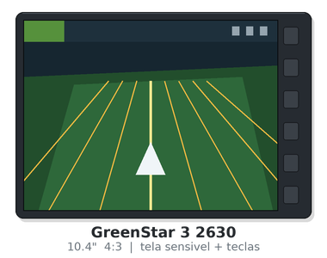
John Deere · GreenStar 3 2630
 | Formato físico | 10.4" 4:3, tela sensivel ao toque + teclas laterais | Tamanho de tela | 10.4 pol
 | Versões conhecidas | GS3 3.x (ex.: 3.34.1349) — atualizacao pelo StellarSupport
 | Plataforma web | Operations Center (antigo MyJohnDeere) / Apex (descontinuado) | Telemetria | JDLink (opcional, via MTG)
 | Mídia aceita | Pen drive USB (FAT/FAT32)
 | Formatos de arquivo | Shapefile (.shp/.shx/.dbf/.prj); arquivos de Setup do Apex/Ops Center
 | Observações | Geracao anterior ao Gen 4. Estrutura de pastas propria: GS3_2630\<Perfil>\RCD.

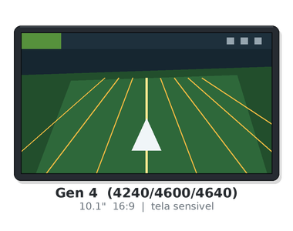
John Deere · Gen 4 (4240 / 4600 CommandCenter / 4640 Universal)
 | Formato físico | 10.1" 16:9, tela sensivel ao toque | Tamanho de tela | 10.1 pol
 | Versões conhecidas | Gen 4 OS 10.x e 11.x (ex.: 10.16.1400, 11.x)
 | Plataforma web | Operations Center | Telemetria | JDLink / MTG — permite envio sem fio
 | Mídia aceita | Pen drive USB (FAT32) e sem fio
 | Formatos de arquivo | Shapefile em pasta Rx; perfis .zip; ISOXML (conforme versao)
 | Observações | Prescricoes devem estar na pasta 'Rx' na RAIZ do pen drive. Exportacao: Setup -> JD4600, Trabalho -> JD-Data.

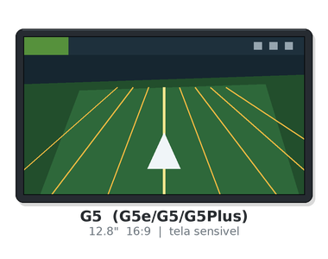
John Deere · G5 (G5e / G5 / G5Plus)
 | Formato físico | 12.8" 16:9, tela sensivel ao toque | Tamanho de tela | 12.8 pol
 | Versões conhecidas | G5 OS (linha sucessora do Gen 4 OS)
 | Plataforma web | Operations Center | Telemetria | JDLink integrado (conforme configuracao)
 | Mídia aceita | Pen drive USB (FAT32) e sem fio
 | Formatos de arquivo | Shapefile em pasta Rx; ISOXML; transferencia sem fio
 | Observações | Fluxo de arquivos semelhante ao Gen 4. Prioriza transferencia sem fio pelo Operations Center.

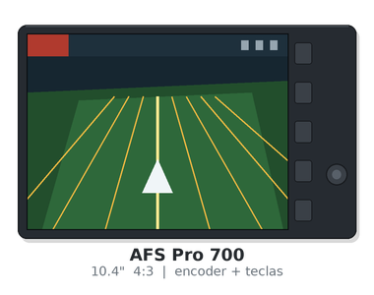
Case IH · AFS Pro 700
 | Formato físico | 10.4" 4:3, encoder rotativo + teclas | Tamanho de tela | 10.4 pol
 | Versões conhecidas | AFS Pro 700 software 28.x / 30.x / 32.x (varia por maquina)
 | Plataforma web | AFS Connect | Telemetria | AFS Connect (conforme maquina)
 | Mídia aceita | Pen drive USB — CNH recomenda o PN 84398840
 | Formatos de arquivo | Shapefile (prescricao); linhas de guia Multiswath; importa linhas de displays concorrentes
 | Observações | Equivalente ao New Holland IntelliView IV. Confirme o caminho de menu na versao instalada.

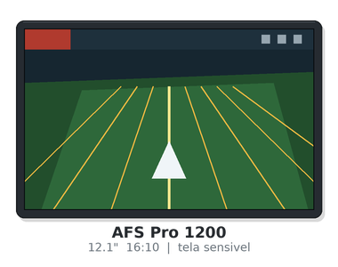
Case IH · AFS Pro 1200
 | Formato físico | 12.1" 16:10, tela sensivel ao toque | Tamanho de tela | 12.1 pol
 | Versões conhecidas | AFS Pro 1200 software (linha nova, atualizacao pela concessionaria/AFS Connect)
 | Plataforma web | AFS Connect | Telemetria | AFS Connect — envio sem fio de prescricoes
 | Mídia aceita | Pen drive USB e sem fio
 | Formatos de arquivo | Shapefile (pasta selecionada na importacao); ISOXML
 | Observações | Equivalente ao New Holland IntelliView 12. Na importacao voce seleciona a PASTA que contem o shapefile.

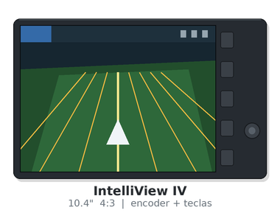
New Holland · IntelliView IV
 | Formato físico | 10.4" 4:3, encoder rotativo + teclas | Tamanho de tela | 10.4 pol
 | Versões conhecidas | IntelliView IV software (mesma base do AFS Pro 700)
 | Plataforma web | PLM Connect / MyPLM Connect | Telemetria | PLM Connect (opcional)
 | Mídia aceita | Pen drive USB
 | Formatos de arquivo | Shapefile; linhas de guia; ISOXML (conforme versao)
 | Observações | Irmao do Case IH AFS Pro 700 (plataforma CNH). Procedimentos praticamente identicos.

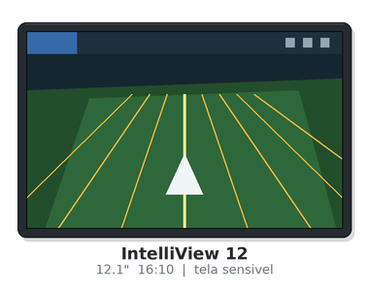
New Holland · IntelliView 12
 | Formato físico | 12.1" 16:10, tela sensivel ao toque | Tamanho de tela | 12.1 pol
 | Versões conhecidas | IntelliView 12 software (mesma base do AFS Pro 1200)
 | Plataforma web | PLM Connect | Telemetria | PLM Connect — envio sem fio
 | Mídia aceita | Pen drive USB e sem fio
 | Formatos de arquivo | Shapefile; ISOXML
 | Observações | Irmao do Case IH AFS Pro 1200 (plataforma CNH).

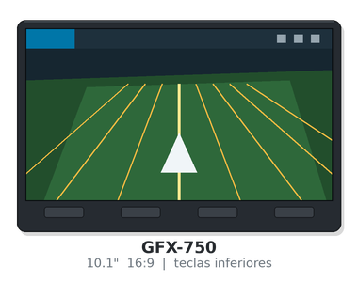
Trimble · GFX-750
 | Formato físico | 10.1" 16:9, teclas fisicas inferiores | Tamanho de tela | 10.1 pol
 | Versões conhecidas | Precision-IQ (varias versoes) — atualizacao por pen drive
 | Plataforma web | Trimble Ag Software / PTx Trimble | Telemetria | Modem opcional
 | Mídia aceita | Pen drive USB (FAT32)
 | Formatos de arquivo | Shapefile em AgData\Prescriptions; pacotes .zip AgData; ISOXML
 | Observações | Precision-IQ usa a pasta 'AgData'. Prescricoes shapefile em AgData\Prescriptions.

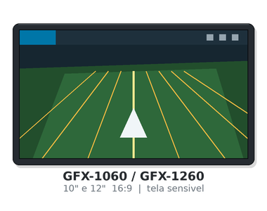
Trimble · GFX-1060 / GFX-1260
 | Formato físico | 10" e 12" 16:9, tela sensivel ao toque | Tamanho de tela | 10 e 12 pol
 | Versões conhecidas | Precision-IQ (versoes recentes)
 | Plataforma web | Trimble Ag Software / PTx Trimble | Telemetria | Modem integrado (conforme configuracao)
 | Mídia aceita | Pen drive USB e sem fio
 | Formatos de arquivo | Shapefile em AgData\Prescriptions; .zip AgData; ISOXML
 | Observações | Mesma logica de pastas do GFX-750.

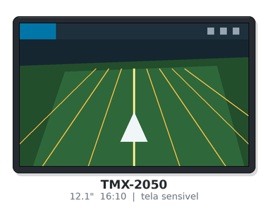
Trimble · TMX-2050
 | Formato físico | 12.1" 16:10, tela sensivel ao toque | Tamanho de tela | 12.1 pol
 | Versões conhecidas | Precision-IQ / FmX Plus (conforme configuracao)
 | Plataforma web | Trimble Ag Software | Telemetria | Modem opcional
 | Mídia aceita | Pen drive USB
 | Formatos de arquivo | ISOXML em pasta TASKDATA; AgData; AgGPS (FmX/FmX+)
 | Observações | Aceita TASKDATA (ISOXML). Pacotes antigos usam a pasta AgGPS.

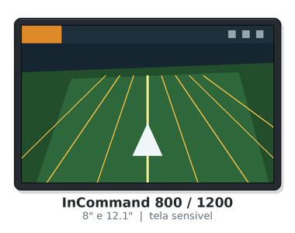
Ag Leader · InCommand 800 / InCommand 1200
 | Formato físico | 8" e 12.1", tela sensivel ao toque | Tamanho de tela | 8 e 12.1 pol
 | Versões conhecidas | Firmware InCommand 1.x a 6.x (ex.: 3.5, 6.x)
 | Plataforma web | AgFiniti | Telemetria | AgFiniti (sem fio, conforme licenca)
 | Mídia aceita | Pen drive USB e AgFiniti
 | Formatos de arquivo | .agsetup (configuracao: talhoes, limites, linhas de guia, prescricoes); .agdata (dados registrados); .pat (padroes entre geracoes)
 | Observações | .agsetup so' troca entre grupos de display compativeis (Integra/Versa entre si; InCommand entre si). Para mover padroes entre geracoes, use .pat.

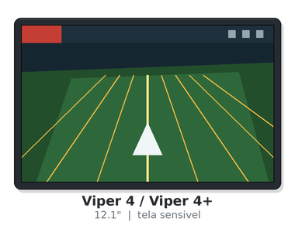
Raven · Viper 4 / Viper 4+
 | Formato físico | 12.1", tela sensivel ao toque | Tamanho de tela | 12.1 pol
 | Versões conhecidas | ROS (Raven Operating Software) 3.x / 4.x
 | Plataforma web | Slingshot | Telemetria | Slingshot Field Hub
 | Mídia aceita | Pen drive USB e Slingshot
 | Formatos de arquivo | Shapefile; pacotes de trabalho .zip; ISOXML (conforme versao)
 | Observações | Estrutura de pastas gerada pelo proprio Viper ao exportar. Confirme na versao do ROS.

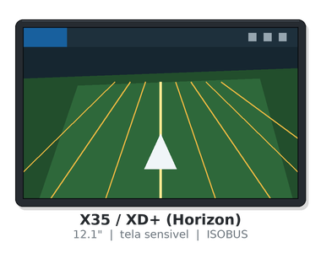
Topcon · X35 / XD+ (Horizon)
 | Formato físico | 12.1", tela sensivel ao toque, ISOBUS UT/TC-BAS/TC-GEO/TC-SC | Tamanho de tela | 12.1 pol
 | Versões conhecidas | Horizon 5.x / 6.x
 | Plataforma web | Topcon Agriculture Platform (TAP) | Telemetria | TAP / modem opcional
 | Mídia aceita | Pen drive USB (FAT32)
 | Formatos de arquivo | ISOXML (TASKDATA.XML + .BIN) na pasta TASKDATA; shapefile (conforme versao)
 | Observações | Base dos terminais Valtra/Massey Ferguson em varias configuracoes. Padrao ISOBUS.

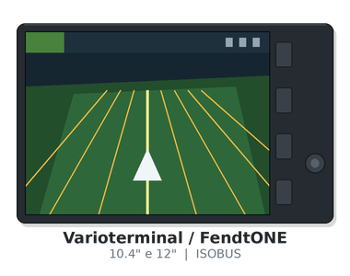
AGCO (Fendt / Valtra / Massey Ferguson) · Varioterminal / FendtONE / terminal ISOBUS AGCO
 | Formato físico | 10.4" e 12", ISOBUS | Tamanho de tela | 10.4 e 12 pol
 | Versões conhecidas | Varia por linha (Varioterminal 10.4, FendtONE)
 | Plataforma web | AGCO Cloud / Fendt Task Doc / agrirouter | Telemetria | TaskDoc Pro / VarioDoc Pro
 | Mídia aceita | Pen drive USB (FAT32) e nuvem
 | Formatos de arquivo | ISOXML (TASKDATA.XML + .BIN) na pasta TASKDATA
 | Observações | 100% ISOBUS (TC-BAS e TC-GEO). O arquivo .zip do escritorio contem TASKDATA.XML e arquivos .BIN.

09_Passo_a_Passo
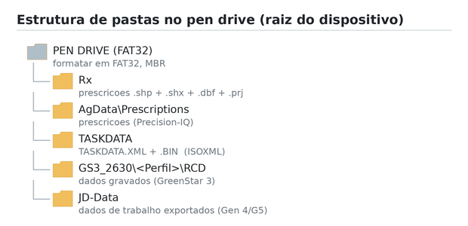
09 · Passo a passo — como colocar arquivos no monitor e tirar dados dele
Selecione na ordem: marca → tipo → monitor → versão → o que quer fazer → por onde. A sequência de cliques aparece embaixo, montada a partir da aba 10.

SELEÇÃO — preencha de cima para baixo, nesta ordem |  |  | AUXILIAR — não editar
 | 1 · Marca do equipamento | Define quais monitores aparecem no passo 3. | ||||
 | 2 · Tipo de equipamento | Campo de registro. Não filtra os procedimentos — o que manda é o monitor. | ||Todas as versoes||
 | 3 · Monitor / terminal | Lista dependente da marca. Se estiver vazia, escolha a marca primeiro.
 | 4 · Versão do software | Lista dependente do monitor. 'Todas as versoes' serve quando o procedimento não muda.
 | 5 · O que você quer fazer | Levar arquivo para o monitor, ou tirar dados dele.
 | 6 · Por onde | Pen drive ou plataforma do fabricante.

 | Complete a seleção acima (marca, monitor, objetivo e origem).

O QUE PREPARAR
 | Formato do arquivo
 | Pasta / caminho no pen drive
 | Sistema de arquivos do pen drive

SEQUÊNCIA DE PASSOS — siga na ordem
 | Passo 1
 | Passo 2
 | Passo 3
 | Passo 4
 | Passo 5
 | Passo 6
 | Passo 7
 | Passo 8
 | Passo 9
 | Passo 10

CUIDADOS, ERROS COMUNS E PROCEDÊNCIA
 | Cuidados
 | Erros mais comuns
 | Confiança da informação
 | Fonte
 | «Verificado» = formato e caminho de pasta confirmados na fonte citada. «Confirmar» = a estrutura está correta, mas o NOME do menu muda entre versões — confirme na máquina e registre o caminho real na aba 10.

OS TRÊS FLUXOS POSSÍVEIS

